Cálculo gradientes
TABLAS RESUMEN PARA EL CÁLCULO DE IT EN MARO

 |  | Estaciones fuente para gradiente Tma
 | Altura | E | F | M | A | M | J | J | A | S | O | N | D | AÑO |  | It | Tp
Algarrobo | 80 | 12.87 | 13.24 | 14.86 | 16.53 | 19.07 | 22.21 | 24.73 | 25.58 | 23.06 | 19.84 | 16.20 | 13.85 | 18.51 |  | 446.06 | 2220.35
Málaga Aeropuerto | 7 | 12.15 | 12.78 | 14.43 | 16.19 | 19.16 | 22.68 | 25.19 | 25.75 | 23.27 | 19.36 | 15.48 | 12.93 | 18.28 |  | 426.24 | 2193.71
Vélez-IFAPA | 49 | 11.13 | 11.93 | 13.98 | 16.35 | 19.41 | 23.27 | 25.66 | 25.97 | 22.82 | 19.23 | 14.50 | 12.00 | 18.03 |  | 409.90 | 2162.46
Almuñecar | 30 | 12.18 | 12.69 | 14.36 | 16.33 | 19.43 | 23.15 | 25.84 | 26.51 | 23.44 | 19.58 | 15.70 | 13.10 | 18.29 |  | 426.15 | 2223.17
Faro Torrox | 3 | 12.87 | 13.13 | 14.43 | 16.16 | 18.61 | 21.64 | 23.99 | 24.96 | 22.69 | 19.91 | 16.37 | 14.17 | 18.21 |  | 440.53 | 2189.50
Pinarillo | 470 | 11.24 | 9.74 | 12.11 | 13.97 | 17.73 | 22.51 | 24.36 | 25.90 | 21.35 | 18.87 | 13.70 | 11.68 | 16.93 |  | 404.20 | 2031.57
Contadoras | 725 | 6.90 | 7.40 | 9.00 | 11.00 | 14.60 | 18.20 | 22.10 | 22.30 | 19.00 | 14.30 | 10.00 | 7.60 | 13.53 |  | 289.33 | 1624.00
Boticario | 460 | 9.30 | 9.60 | 11.50 | 13.10 | 16.40 | 19.90 | 23.10 | 23.40 | 20.90 | 16.90 | 13.10 | 10.00 | 15.60 |  | 341.00 | 1872.00
P. Agujero | 100 | 11.60 | 12.00 | 13.30 | 15.60 | 18.40 | 22.00 | 26.00 | 26.80 | 24.00 | 19.60 | 14.30 | 12.10 | 17.98 |  | 429.75 | 2157.00
Periana | 550 | 8.67 | 9.91 | 11.77 | 13.62 | 16.43 | 19.74 | 23.30 | 23.96 | 21.09 | 16.70 | 12.15 | 9.38 | 15.56 |  | 328.60 | 1867.15
Casabermeja | 695 | 8.70 | 10.00 | 11.80 | 13.70 | 16.50 | 19.80 | 23.30 | 21.10 | 16.80 | 14.00 | 12.20 | 9.40 | 14.78 |  | 322.75 | 1773.00

Gradiente |  | -0.0062070180175 | -0.0060672175227 | -0.0056609555393 | -0.0057776751981 | -0.0051023834891 | -0.0048810656163 | -0.0036686041425 | -0.0052103141495 | -0.0066940773392 | -0.0069701078832 | -0.0062758579405 | -0.0066251023041 | -0.0056824417717
R2 |  | 0.82938795349 | 0.86946759894 | 0.8458689954 | 0.86658619429 | 0.86724421527 | 0.71609176883 | 0.69540496726 | 0.68694424379 | 0.80541199426 | 0.84651475832 | 0.84999025398 | 0.84393069803 | 0.91818064223
Inters. Eje |  | 12.480188361 | 12.877945221 | 14.496495225 | 16.44168741 | 19.265231472 | 22.779191085 | 25.382245491 | 26.24862831 | 23.603818904 | 20.035147775 | 15.780047191 | 13.381840337 | 18.518212219

 | Estaciones fuente para gradiente m y M (TMMax E y Tmmin E)
 | Altura | Emin | Emax
Algarrobo | 80 | 9.05 | 17.05
Málaga Aeropuerto | 7 | 7.78 | 16.56 |  |  | Emin | Emax
Almuñecar | 30 | 9.38 | 14.95 |  | Gradiente | -0.0070493595474 | -0.0056416080897
Faro Torrox | 3 | 9.37 | 16.47 |  | R2 | 0.87745110654 | 0.69882248564
Pinarillo | 470 | 7.18 | 16.31 |  | Inters. Eje | 9.1654001788 | 16.574181724
Contadoras | 725 | 4 | 11.4
Boticario | 460 | 5.2 | 13.3
P. Agujero | 100 | 8.8 | 16.2
Periana | 550 | 4.4 | 12.9
Casabermeja | 695 | 4.5 | 13

 | Estaciones añadidas para elaboración de mapa

 | Alt. (m.) | E | F | M | A | M | J | J | A | S | O | N | D | AÑO | Tp | TminE | TmaxE | It
Rincón de la Victoria | 5 | 12.69 | 12.93 | 14.79 | 16.81 | 19.73 | 23.04 | 25.61 | 26.10 | 23.73 | 19.91 | 15.73 | 12.96 | 18.67 | 2240.32 | 9.2 | 16.7 | 445.69
Moclinejo | 451 | 9.39 | 10.45 | 12.31 | 14.19 | 17.02 | 20.33 | 23.72 | 24.34 | 21.57 | 17.30 | 12.82 | 10.05 | 16.13 | 1935.16 | 5.3 | 13.6 | 350.26
Benamocarra | 126 | 11.60 | 12.00 | 14.10 | 16.10 | 19.00 | 22.40 | 25.50 | 26.00 | 23.30 | 19.00 | 15.00 | 12.00 | 18.00 | 2160.00 | 8.2 | 15.8 | 420.00
Embalse Viñuela | 236 | 10.96 | 11.64 | 13.49 | 15.44 | 18.31 | 21.62 | 24.62 | 25.18 | 22.60 | 18.62 | 14.28 | 11.52 | 17.36 | 2082.87 | 7.2 | 15.1 | 396.57
Torre del Mar | 2 | 13.70 | 14.00 | 15.20 | 17.10 | 19.50 | 22.00 | 25.40 | 25.70 | 23.40 | 21.00 | 17.10 | 13.90 | 19.00 | 2280.00 | 8.7 | 16.9 | 446.00
Málaga ciudad | 40 | 12.50 | 13.20 | 15.00 | 16.70 | 19.20 | 22.80 | 25.20 | 25.60 | 23.50 | 19.70 | 15.80 | 13.30 | 18.54 | 2225.00 | 8.8 | 16.3 | 436.42

 | Estaciones extrapoladas a partir de gradientes
 |  | E | F | M | A | M | J | J | A | S | O | N | D | AÑO | Tp | TminE | TmaxE | It
Frigiliana | 322 | 10.48 | 10.92 | 12.67 | 14.58 | 17.62 | 21.21 | 24.20 | 24.57 | 21.45 | 17.79 | 13.76 | 11.25 | 16.69 | 2005.09 | 6.90 | 14.76 | 383.42
Sayalonga | 361 | 10.24 | 10.69 | 12.45 | 14.36 | 17.42 | 21.02 | 24.06 | 24.37 | 21.19 | 17.52 | 13.51 | 10.99 | 16.47 | 1978.13 | 6.62 | 14.54 | 376.25
Acebuchal | 512 | 9.30 | 9.77 | 11.60 | 13.48 | 16.65 | 20.28 | 23.50 | 23.58 | 20.18 | 16.47 | 12.57 | 9.99 | 15.61 | 1873.73 | 5.56 | 13.69 | 348.51
Cómpeta | 612 | 8.68 | 9.16 | 11.03 | 12.91 | 16.14 | 19.79 | 23.14 | 23.06 | 19.51 | 15.77 | 11.94 | 9.33 | 15.04 | 1804.59 | 4.85 | 13.12 | 330.13
El Cielo | 1574 | 2.71 | 3.33 | 5.59 | 7.35 | 11.23 | 15.10 | 19.61 | 18.05 | 13.07 | 9.06 | 5.90 | 2.95 | 9.57 | 1139.46 | -1.93 | 7.69 | 153.38
Lucero | 1742 | 1.67 | 2.31 | 4.64 | 6.38 | 10.38 | 14.28 | 18.99 | 17.17 | 11.94 | 7.89 | 4.85 | 1.84 | 8.62 | 1023.30 | -3.11 | 6.75 | 122.51
Navachica | 1813 | 1.23 | 1.88 | 4.23 | 5.97 | 10.01 | 13.93 | 18.73 | 16.80 | 11.47 | 7.40 | 4.40 | 1.37 | 8.22 | 974.21 | -3.62 | 6.35 | 109.47
Maroma | 2065 | -0.34 | 0.35 | 2.81 | 4.51 | 8.73 | 12.70 | 17.81 | 15.49 | 9.78 | 5.64 | 2.82 | -0.30 | 6.78 | 806.34 | -5.39 | 4.92 | 63.17
Santopitar | 925 | 6.74 | 7.27 | 9.26 | 11.10 | 14.55 | 18.26 | 21.99 | 21.43 | 17.41 | 13.59 | 9.97 | 7.25 | 13.26 | 1588.18 | 2.64 | 11.36 | 272.62
Puerto Frigiliana | 1235 | 4.81 | 5.38 | 7.51 | 9.31 | 12.96 | 16.75 | 20.85 | 19.81 | 15.34 | 11.43 | 8.03 | 5.20 | 11.50 | 1373.84 | 0.46 | 9.61 | 215.67
Río de la Miel | 457 | 9.64 | 10.11 | 11.91 | 13.80 | 16.93 | 20.55 | 23.71 | 23.87 | 20.54 | 16.85 | 12.91 | 10.35 | 15.92 | 1911.75 | 5.94 | 14.00 | 358.61

CÁLCULO DE VALORES TÉRMICOS PROMEDIO SEGÚN MES y cota
 | E | F | M | A | M | J | J | A | S | O | N | D | AÑO | Tp | TminE | TmaxE | It
0 | 12.48 | 12.88 | 14.50 | 16.44 | 19.27 | 22.78 | 25.38 | 26.25 | 23.60 | 20.04 | 15.78 | 13.38 | 18.52 | 2227.72 | 9.17 | 16.57 | 442.58
...
 |  |  | Cálculo |  |  |  | Serie depurada por proximidad al área de estudio |  |  |  |  |  | Serie completa
ALGARROBO 1943-2015 |  |  | 444.3 | Tmei |  | FARO TORROX 2000-15 |  |  | 3 | 426.23712198 |  | FARO TORROX 2000-15 |  |  | 3 | 426.23712198
IFAPA 1943-2015 |  |  | 394.5 | Tmes |  | NERJA 1982-90 |  |  | 25 | 437.20396428 |  | ALMUÑECAR 1987-2015 |  |  | 30 | 419.17666688
ALMUÑECAR 1943-2015 |  |  | 419.2 | Tmei |  | ALGARROBO 1964-2015 |  |  | 80 | 444.31543793 |  | IFAPA 2001-15 |  |  | 49 | 394.49711282
FARO TORROX 1943-2015 |  |  | 426.2 | Tmei |  | MARO 1967-73 |  |  | 122 | 503.17966296 |  | PINARILLO 2012-13 |  |  | 470 | 386.54576744
CUEVAS NERJA 1943-2015 |  |  | 435.8 | Tmei |  | CUEVAS DE NERJA 2006-2015 |  |  | 169 | 435.7682841
PINARILLO 1943-2015 |  |  | 386.5 | Tmes |  | PINARILLO 2012-13 |  |  | 470 | 386.54576744
MARO 1943-2015 |  |  | 503.2 | Imes
NERJA 1943-2015 |  |  | 437.2 | Tmei

RESUMEN DE VALORES DE IT APLICADOS EN EL MAPA
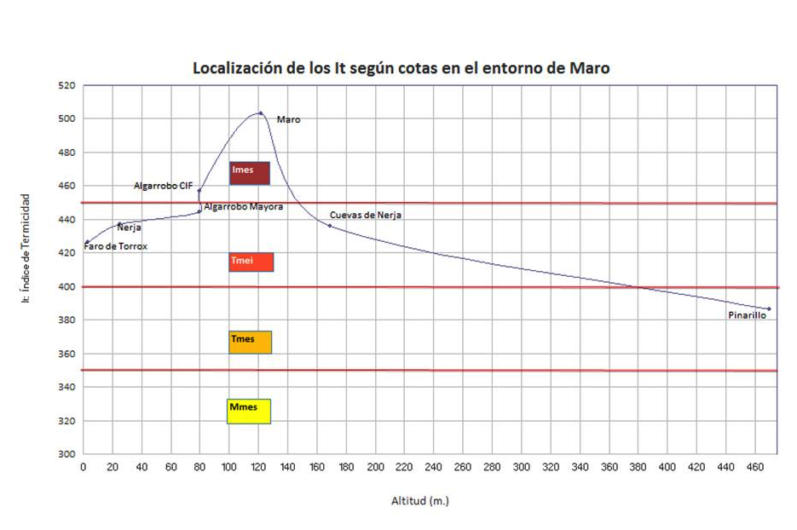
Localidad | Cota (msnm) | Itc | Tp | Termo-tipo
TORRE DEL MAR | 2 | 446 | ------ | Tmei
FARO TORROX (*) | 3 | 426.2 | ------ | Tmei
RINCÓN DE LA VICTORIA | 5 | 445.7 | ------ | Tmei
MÁLAGA AEROPUERTO | 7 | 426.2 | ------ | Tmei
NERJA (*) | 25 | 437.2 | ------ | Tmei
ALMUÑECAR (*) | 30 | 419.2 | ------ | Tmei
MÁLAGA CIUDAD | 40 | 436.4 | ------ | Tmei
IFAPA-VÉLEZ-MÁLAGA (*) | 49 | 394.5 | ------ | Tmes
ALGARROBO-MAYORA (*) | 80 | 444.3 | ------ | Tmei
ALGARROBO-CIF (*) | 80 | 456.7 | ------ | Imes
PANTANO AGUJERO | 100 | 429.8 | ------ | Tmei
MARO (*) | 122 | 503.2 | ------ | Imes
BENAMOCARRA | 126 | 420 | ------ | Tmei
CUEVAS DE NERJA (*) | 169 | 435.8 | ------ | Tmei
EMBALSE VIÑUELA | 236 | 396.6 | ------ | Tmes
FRIGILIANA (#) | 322 | 383.4 | ------ | Tmes
SAYALONGA (#) | 361 | 376.2 | ------ | Tmes
RÍO DE LA MIEL (#) | 457 | 358.6 | ------ | Tmes
BOTICARIO | 460 | 341 | ------ | Mmei
PINARILLO (*) | 470 | 386.5 | ------ | Tmes
ACEBUCHAL (#) | 512 | 348.5 | ------ | Mmei
PERIANA | 550 | 328.6 | ------ | Mmei
CÓMPETA (#) | 612 | 330.1 | ------ | Mmei
CASABERMEJA | 695 | 322.8 | ------ | Mmei
CONTADORAS | 725 | 289.3 | ------ | Mmei
SANTOPÍTAR (#) | 925 | 272.6 | 1,588.20 | Mmes
PTO. DE FRIGILIANA (#) | 1235 | 215.7 | 1,373.80 | Smei
PICO DEL CIELO (#) | 1574 | 153.4 | 1,139.50 | Smei
PICO LUCERO (#) | 1742 | 122.5 | 1,023.30 | Smes
PICO NAVACHICA (#) | 1813 | 109.5 | 974.2 | Smes
PICO MAROMA (#) | 2065 | 63.17 | 806.3 | Omei
(*) Serie corregida al periodo 1943-2015
(#) Serie extrapolada

